设计思路
设计思路

 | 设计目的
 |  | 满足玩家因不满初始随机昵称而需要改名的需求
 |  | 满足玩家更改成新昵称的需求

 | 设计思路
 |  | 参考英雄联盟的改名卡机制，并在此基础上进行优化

 |  | CF改名卡
 |  | 1.输入昵称
 |  | 2.确认昵称并检验
 |  | 3.确认无误并符合改名规则点击确定完成改名

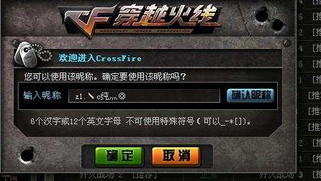

 |  | LOL改名卡
 |  | 1.输入昵称点击检查是否可用
 |  | 2.再次输入确认昵称
 |  | 3.两项检测通过后，点击确认修改，完成角色改名
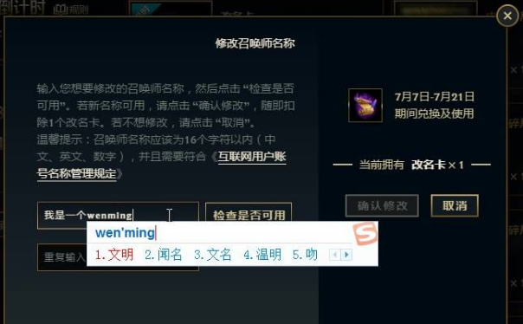

 |  | 两者相比较，LOL的改名卡机制降低了玩家误操作的可能，虽然操作成本相对CF改名卡较高，但毕竟改名卡的成本较高，使用频率一般也不会高，故采取二次检验的方式。
 |  | 在此基础上，优化了检查是否可用的功能，不用点击可自动检验。

基本规则及操作流程
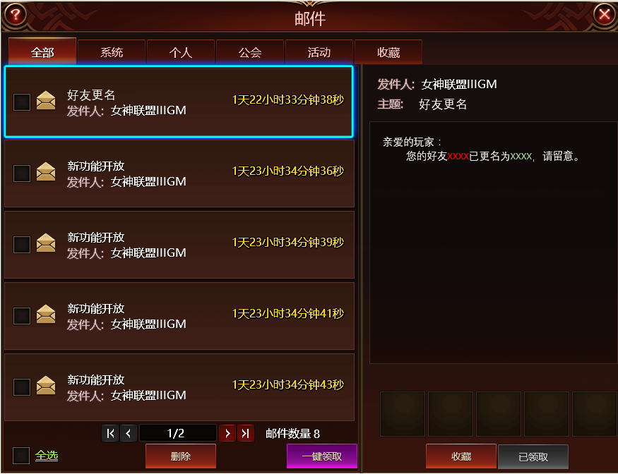
界面流程

 | 获取途径

 | 1.商城道具通用规则，价格300金钻，每日限购1次
 | 2.运营活动不定期投放

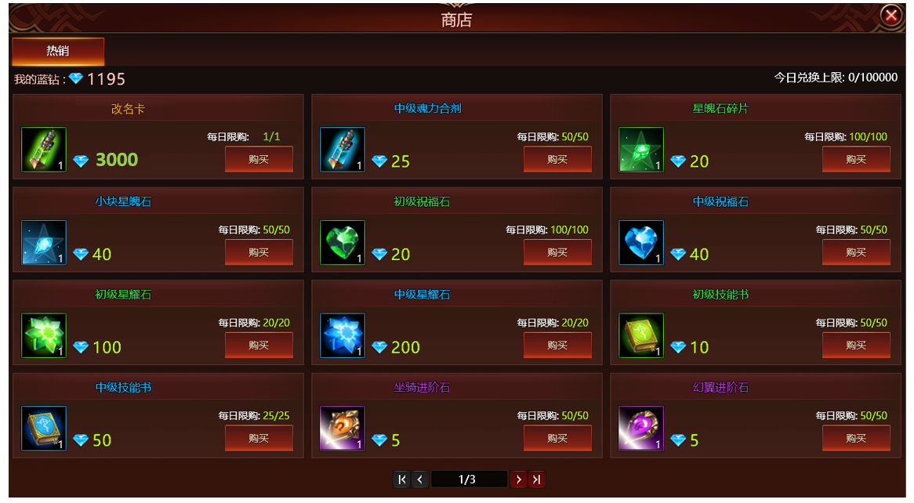

300

 | 道具使用

 | 1.道具属性：道具类型为消耗品，品质为橙，购买后可在背包内显示，可叠加，不可出售，不可批量使用。

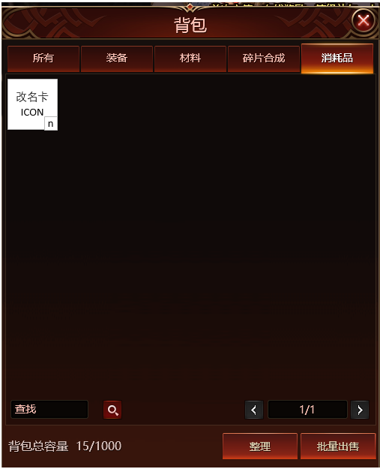

 | 2.鼠标悬停显示道具详情。

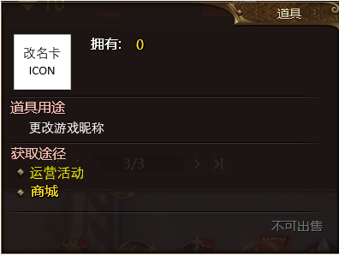

左键点击使用，可用于更改主角昵称

 | 3.点击使用弹出改名窗口。
 | 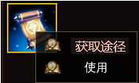

 | 输入名称是否符合起名规则(游戏现有起名规则)
 | 1、屏蔽字：tips"您输入的昵称包含屏蔽字"
 | 2、重复：tips“该昵称已被占用”
 | 3、名字长度：tips“昵称的长度应在3-12个字符之间”
 | 若满足条件则提示“该昵称可用”
 | 符合起名规则后，判断两次输入的名称是否一致
 | 若不一致，则提示："两次输入不一致"，若一致则不提示

 | 4.输入新昵称：文本框由激活态变成非激活态时，自动判断昵称是否可用并提示。
 | 5.再次输入：文本框由激活态变成非激活态时，自动判断昵称是否一致并提示。

改名规则说明：
1.游戏内已有的昵称不可用。
2.昵称的长度应在3-12个字符之间。
3.不可输入屏蔽字。 4.两次输入的昵称应该一致。

 | 鼠标悬停在“？”框上时，则显示

 | 框体背景半透明，与游戏内原有tips框体一致

 | 5.不满足任何一个文本框判定条件时，点击确认则提示：
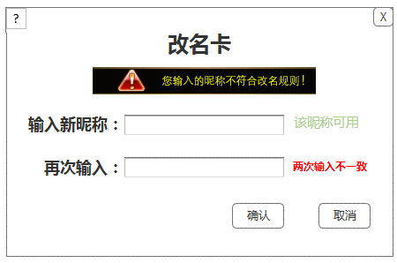

 | 6.满足条件点击确认后，消耗背包内1个改名卡道具。
 | 7.确认后显示恭喜界面，所有相关的玩家昵称数据实时同步。
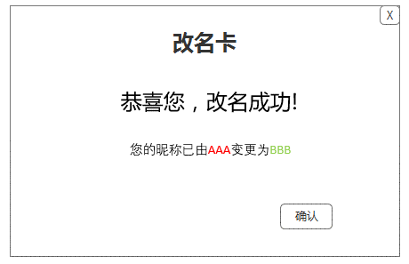

 | 8.点击确认后界面关闭。

 | 邮件通知

 | 1.角色更名后，自动给好友以及公会成员发送以下邮件进行通知。

美术需求
美术需求
 |  |  | ICON大小
ICON | 道具ICON |  | 60*60
UI | 改名界面 | 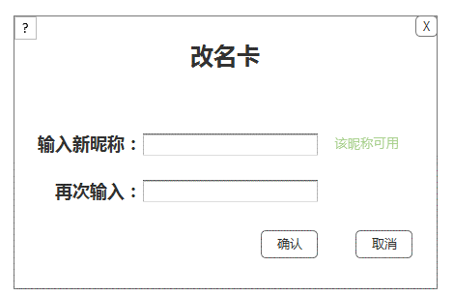
 |  | 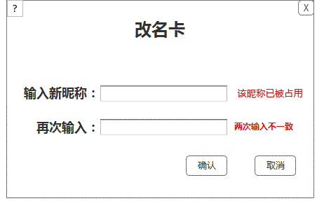
 | 改名成功界面 | 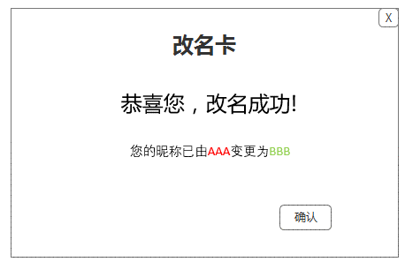
改名规则说明：
1.游戏内已有的昵称不可用。
2.昵称的长度应在3-12个字符之间。
3.不可输入屏蔽字。 4.两次输入的昵称应该一致。
 | tips

